1
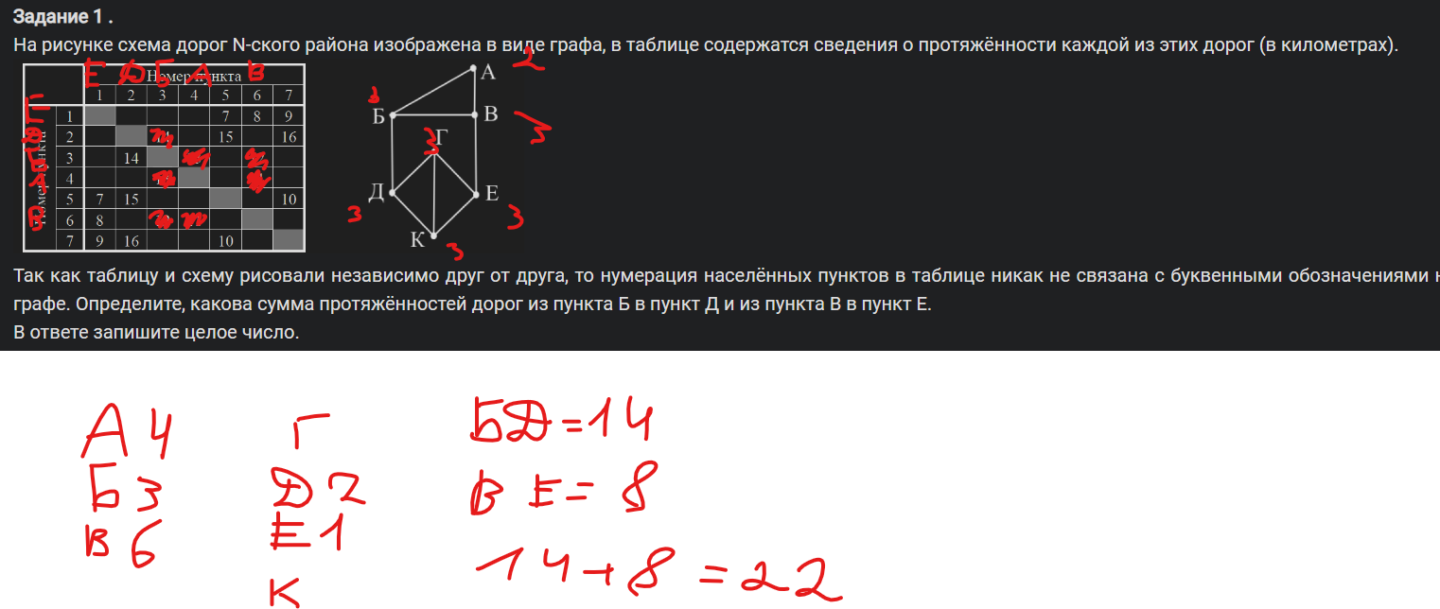

Ответ | 22

3
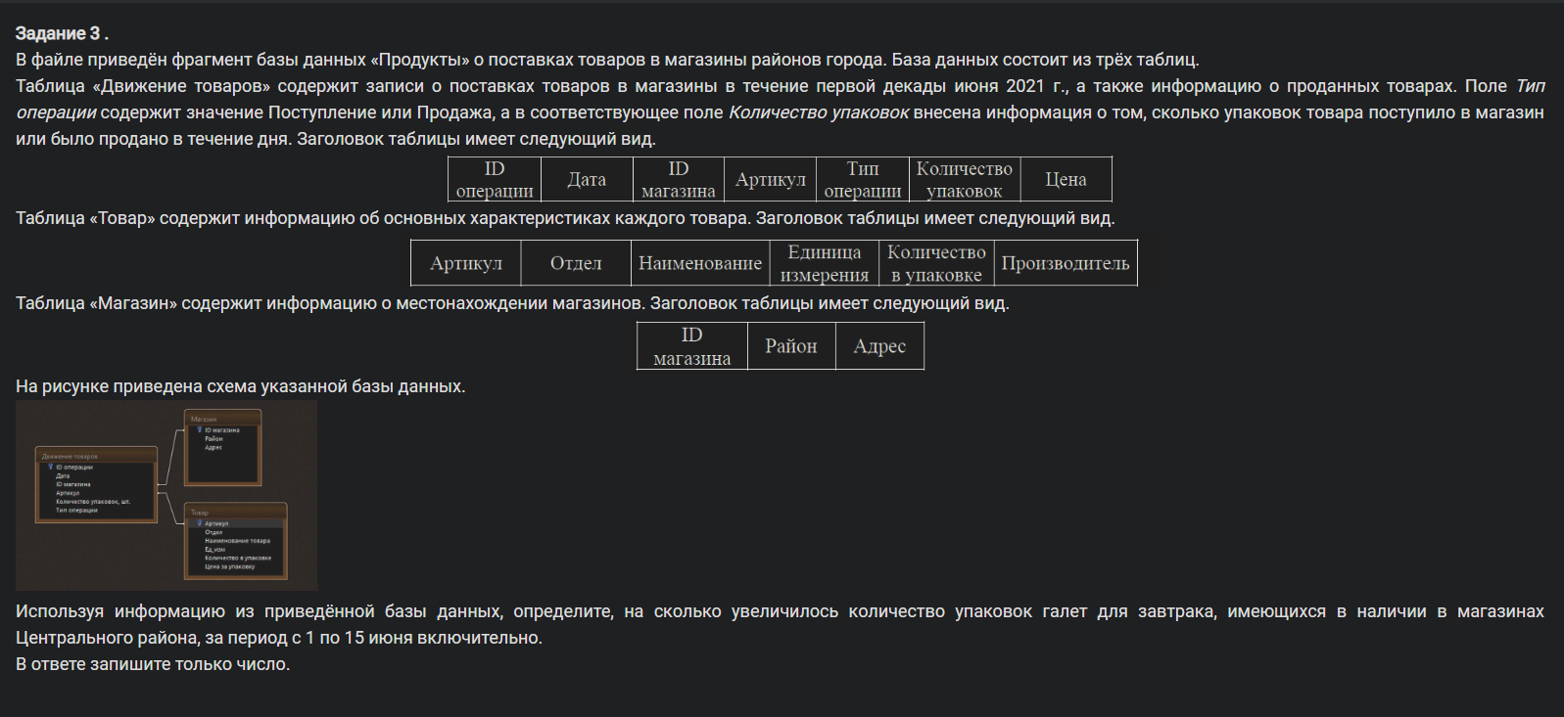

Ответ: | 3600

5
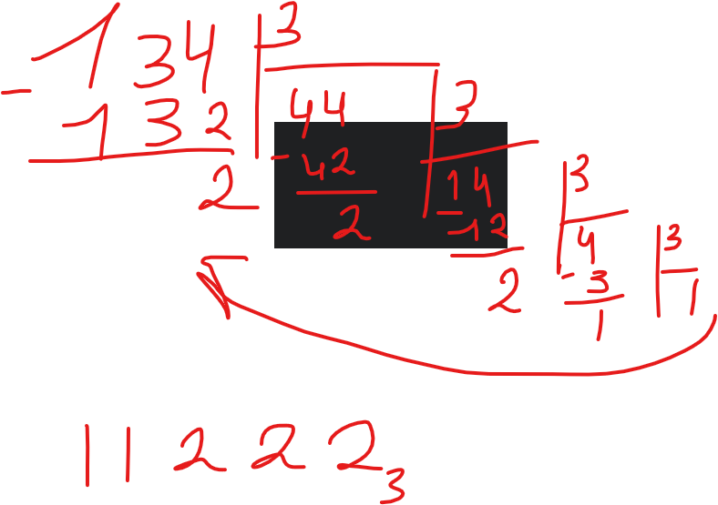
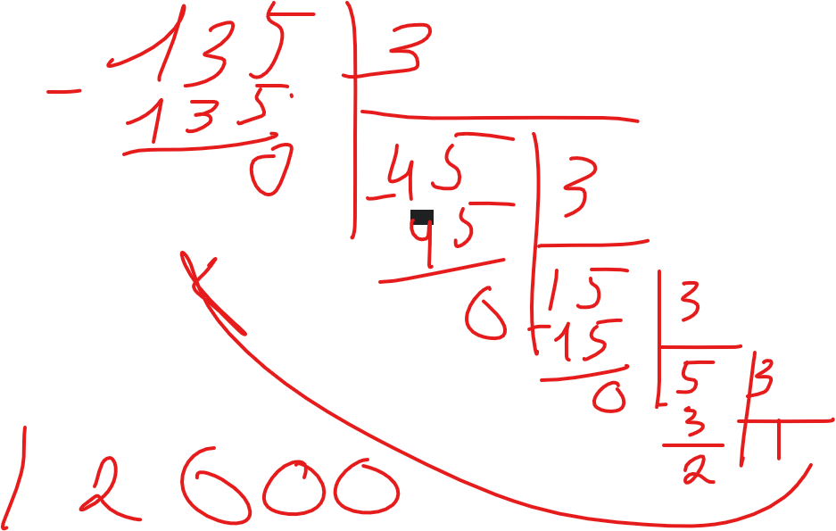
 | 10 | 3
1 | 133
2 | 134 | 11222
3 | 135 | 12000
4
5
6

6
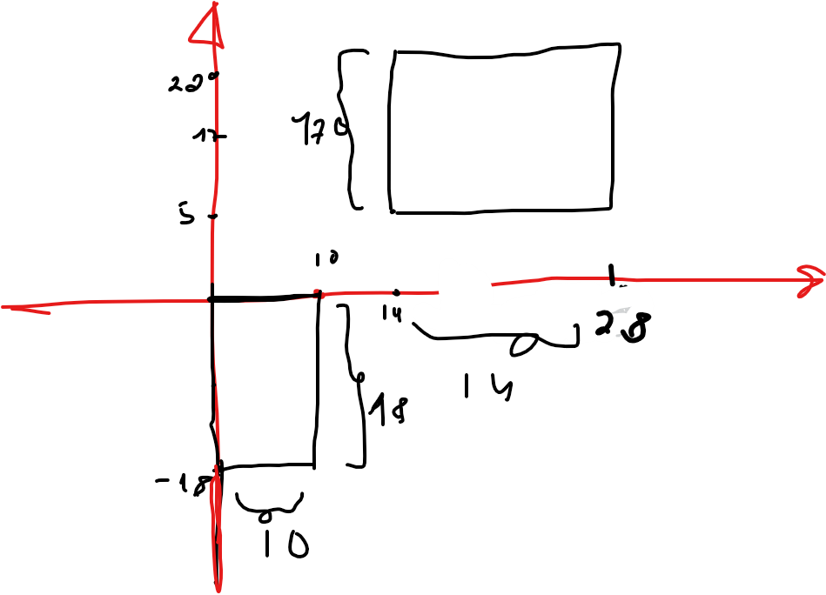
 | Точек по
Фигура | Длинне | Высоте | Количество точек в фигуре
1 | 11 | 19 | 209
2 | 15 | 18 | 270
Сумма |  |  | 479

Ответ: | 479

7
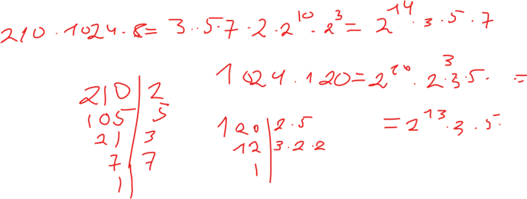
Количество прикселей | 1024 * 120 = | 2^13 * 3 * 5
Всего КБ | 210
Всего бит | 210 * 1024 * 8 = | 2^14 * 3 * 5 * 7
Всего бит на пиксель | 2^14 * 3 * 5 * 7 / 2^13 * 3 * 5 = | 14

7 бит на прозрачность | без него
x бит на RGB | 14 / 3 = | 4 | ост 2

12
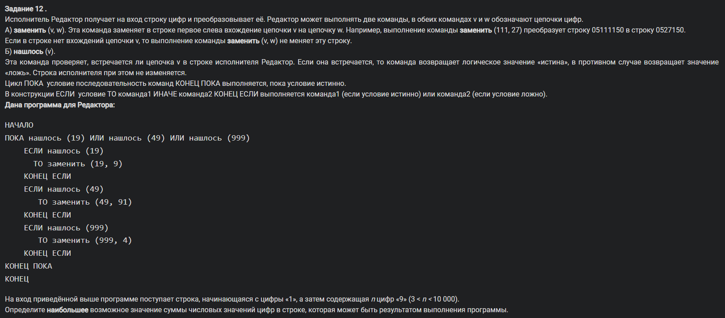

1 | 4 | 9
xyz
999 | => 4
994 | не может быть
991 |  | 949
949 | => 991
944

 | 9899

Ответ: | 9 + 8 + 9 + 9 = 35

14
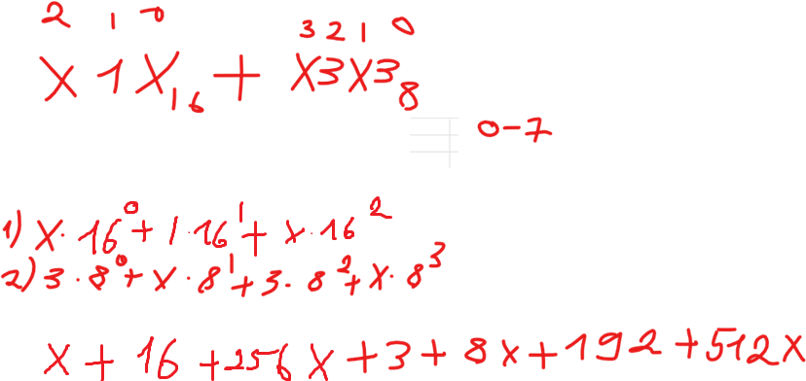

 | 777 * x + 211 =
0 | 211
1 | 988
2 | 1765
3 | 2542
4 | 3319
5 | 4096
6 | 4873
7 | 5650

Ответ | 5

16
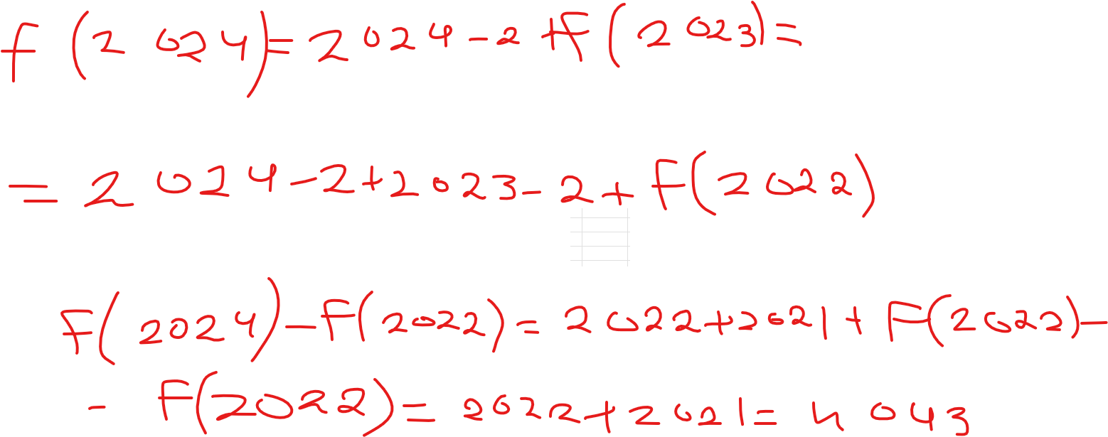

17
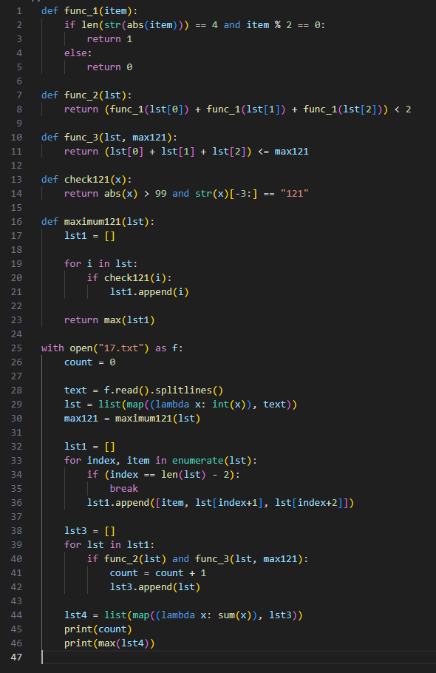

Ответ | 5211 | 20116

def func_1(item): if len(str(abs(item))) == 4 and item % 2 == 0: return 1 else: return 0 def func_2(lst): return (func_1(lst[0]) + func_1(lst[1]) + func_1(lst[2])) < 2 def func_3(lst, max121): return (lst[0] + lst[1] + lst[2]) <= max121 def check121(x): return abs(x) > 99 and str(x)[-3:] == "121" def maximum121(lst): lst1 = [] for i in lst: if check121(i): lst1.append(i) return max(lst1) with open("17.txt") as f: count = 0 text = f.read().splitlines() lst = list(map((lambda x: int(x)), text)) max121 = maximum121(lst) lst1 = [] for index, item in enumerate(lst): if (index == len(lst) - 2): break lst1.append([item, lst[index+1], lst[index+2]]) lst3 = [] for lst in lst1: if func_2(lst) and func_3(lst, max121): count = count + 1 lst3.append(lst) lst4 = list(map((lambda x: sum(x)), lst3)) print(count) print(max(lst4))

22
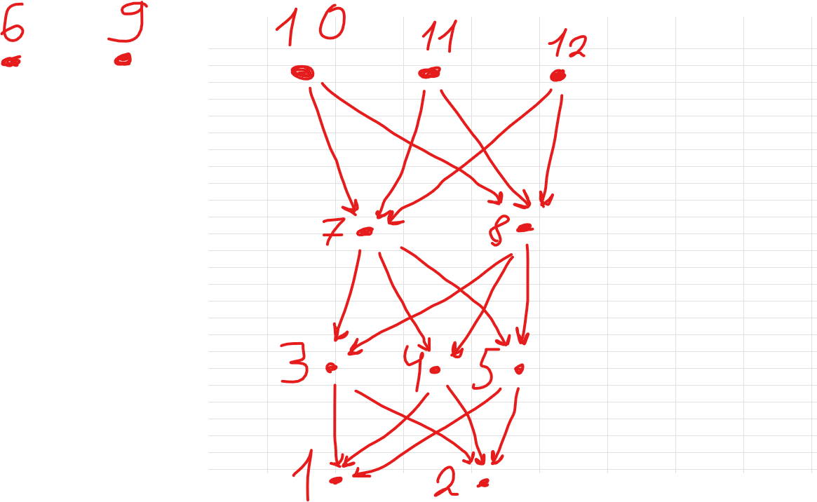

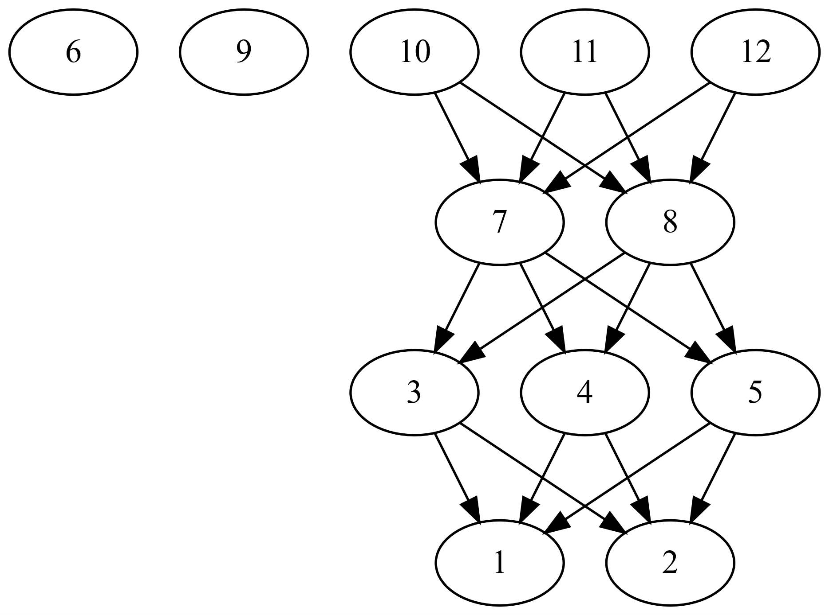
ID процесса B | Время выполнения процесса B (мс) | ID процессов A
1 | 4 | 3; 4; 5
2 | 3 | 3; 4; 5
3 | 3 | 7; 8
4 | 3 | 7; 8
5 | 5 | 7; 8
6 | 6 | 0
7 | 5 | 10; 11; 12
8 | 4 | 10; 11; 12
9 | 6 | 0
10 | 4 | 0
11 | 5 | 0
12 | 2 | 0

 |  |  |  |  | graphviz
 |  |  |  |  | digraph G { 6 9 10,11,12 -> 7,8 7,8 -> 3,4,5 3,4,5 -> 1 3,4,5 -> 2 }

 |  |  | ПРОСЛЕ ПОЛУЧЕНИЯ ОТВЕТОВ
 |  |  | digraph G { 1[label="1|4 мс"] 2[label="2|3 мс"] 3[label="3|3 мс"] 4[label="4|3 мс"] 5[label="5|5 мс"] 6[label="6|6 мс"] 7[label="7|5 мс"] 8[label="8|4 мс"] 9[label="9|6 мс"] 10[label="10|4 мс"] 11[label="11|5 мс"] 12[label="12|2 мс"] 10,11,12 -> 7,8 7,8 -> 3,4,5 3,4,5 -> 1 3,4,5 -> 2 } | 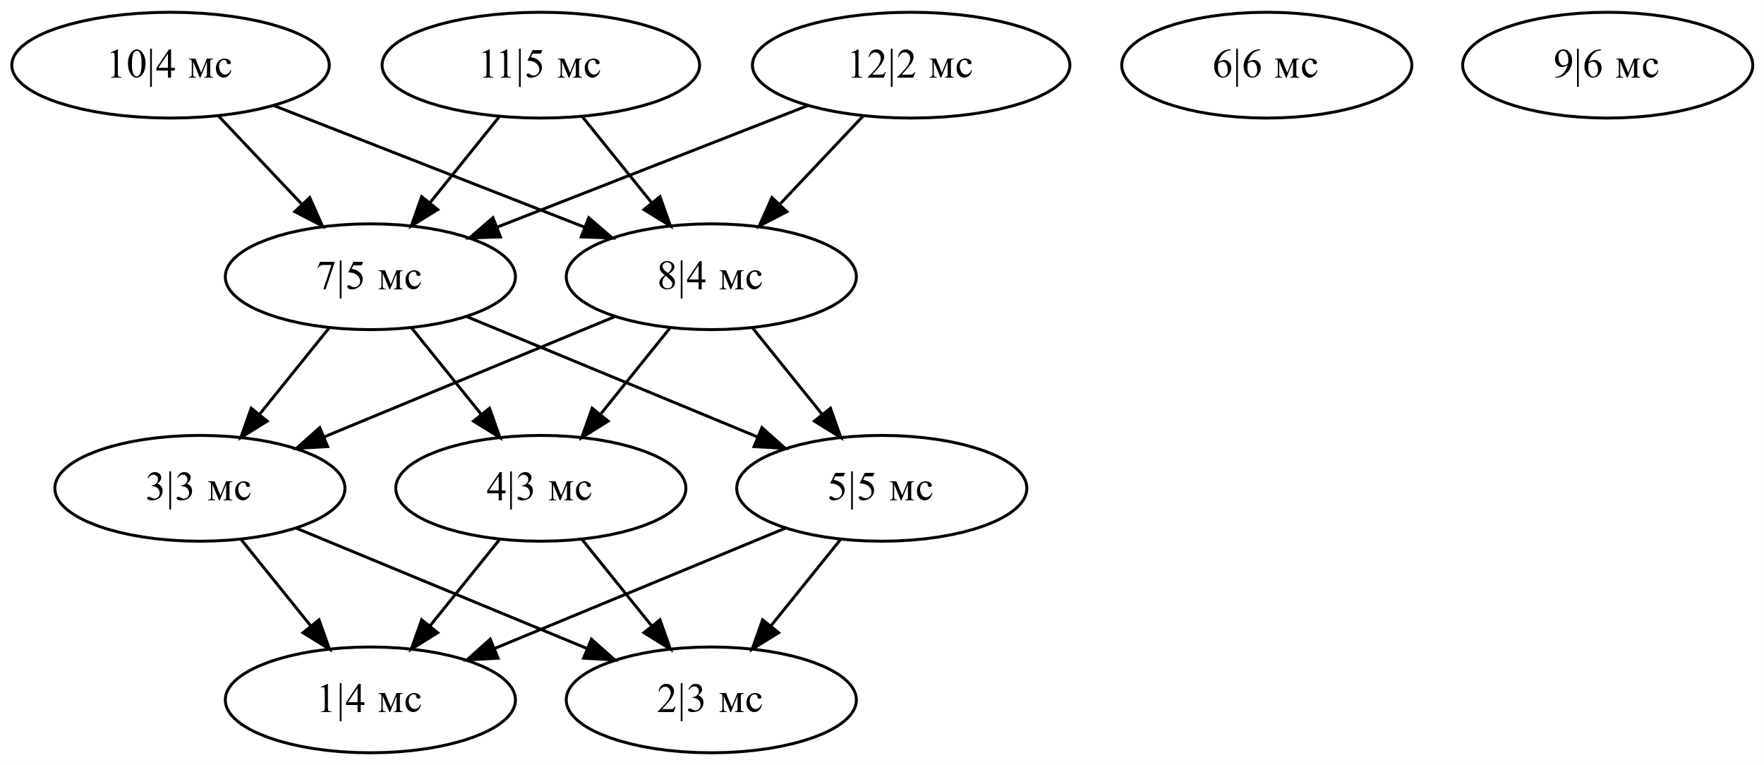

26
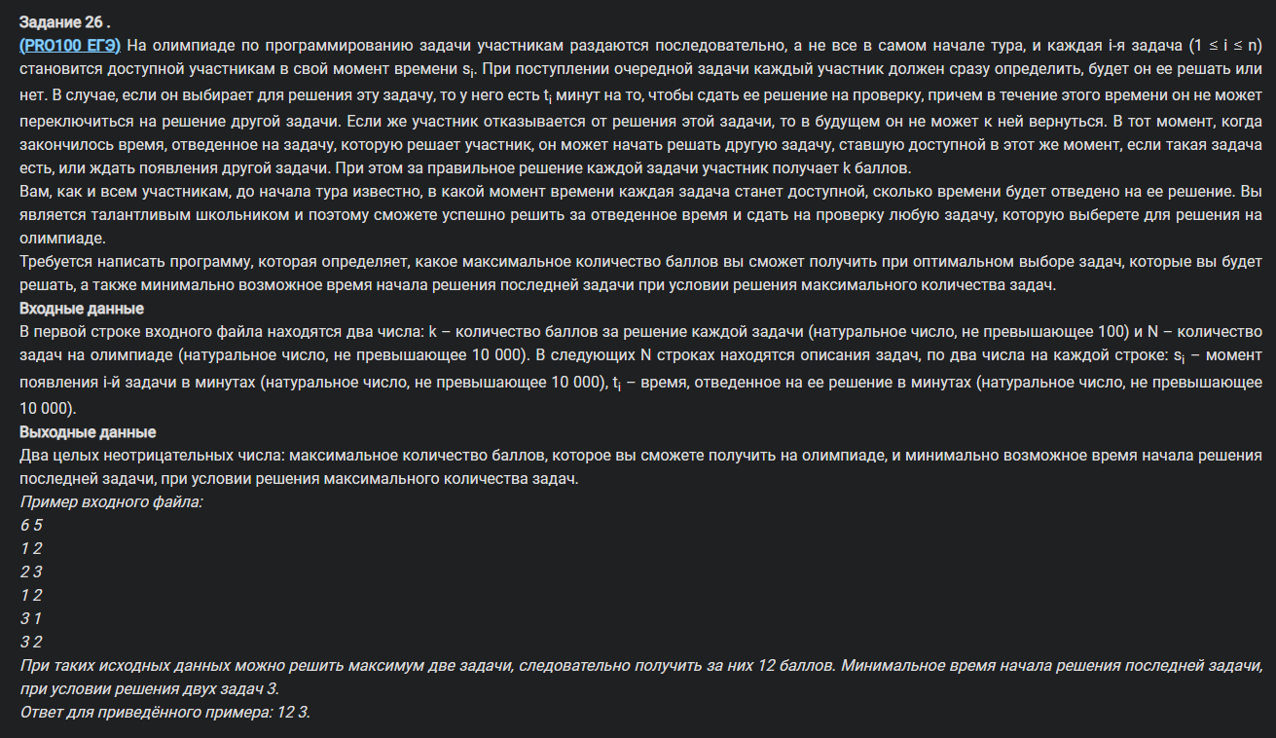

27
